Folha1
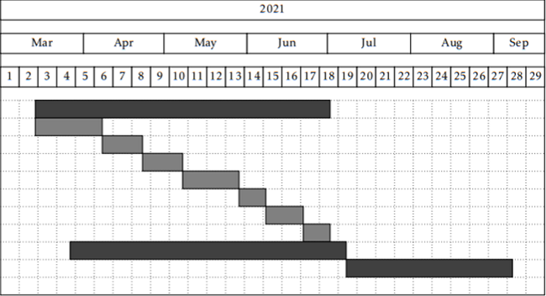
 | Legenda:
 | Terminado
 | Começado mas não acabado
 | Por fazer

Desenvolvimento
Quantificação de qualidade estética
Conjuntos de semelhança | Implementado mas não testado ou integrado com o resto dos algoritmos
Quantificação de qualidade técnica
Anotação de fotografias
Organização por tema
Tilling slideshow
Acesso ao repositório | Neste momento são só suportadas pastas locais
Testes e Validação | Os algoritmos Terminados foram testados e validados isoladamente
Elaboração do documento

